beregn
1) Beregn din jordrente: |  |  | Vejledning: 1) Indtast resultat af primær drift, afkoblet EU-støtte og landbrugsarealet for 2012 eller 2013 for at beregne din egen jordrente.
 |  |  |  |  |  |  |  |  | Støtteberegninger:
Resultat af primær drift, kr |  | indtast | 2) Vælg bonitets- og vandingsforhold fra rullelisten, indtast antal DE pr. ha og kg EKM pr. årsko for at beregne den forventede jordrente på en bedrift som din.
Afkoblet EU-støtte, kr |  | indtast
Afløning af ejers arbejde på bedriften | -450,000 |  | 3) Indtast evt. ændret antal ha, antal DE pr. ha og / eller kg EKM pr. ha for at beregne forventet konsekvens af en ændring i bedriftens karakteristika.
Total | -
Antal ha, landbrugsareal |  | indtast
Jordrente pr. ha | - |  | * Resultaterne er retningsgivende for år med pris- og produktionsforhold på niveau med 2012 og 2013

2) Beregn den forvende jordrente på en bedrift som din: |  |  | 3) Beregn den forventede jordrente ved en ændring i din bedrifts forudsætninger
 |  |  | Bedriftens karakteristika efter en ændring:
Antal ha | - |  | Antal ha |  | indtast
Vælg bonitets- og vandingsforhold (se nedenfor): |  | vælg fra rulleliste | Bonitets- og vandingsforhold | -
Antal DE pr. ha |  | indtast | Antal DE pr. ha |  | indtast
kg EKM pr. pr årsko |  | indtast | kg EKM pr. pr årsko |  | indtast
Forventet jordrente |  |  | Forventet jordrente

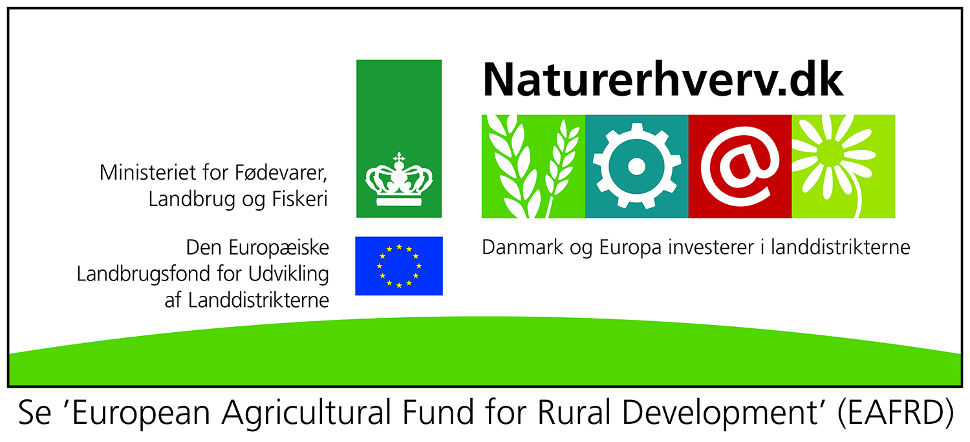
 |  | Ændring i resultat før finansiering:
Definition af bonitets- og vandingsforhold:
Sand uden vand: Mere end 70 pct. af arealet har JB-nummer på 4 eller derunder og under 50 pct. af arealet der kan vandes
Sand med vand: Mere end 70 pct. af arealet har JB-nummer på 4 eller derunder og mere end 50 pct. af arealet der kan vandes
Ler: Mere end 70 pct. af landbrugsarealet har JB-nummer på 5 eller derover
Ingen af do.: Ingen af de ovenstående

 |  |  | Sand uden vand |  | Sand med vand |  | Ler |  | Ingen af do. |  | Sand uden vand |  | Sand med vand |  | Ler |  | Ingen af do.
 |  | 0 |  | 0 |  | 0 |  | 0 |  | 0 |  | 0 |  | 0 |  | 0
Intercept | -14900 | -14900 | 1 | -14900 | 1 | -14900 | 1 | -14900 | 1 | -14900 | 1 | -14900 | 1 | -14900 | 1 | -14900 | 1
Sand | 1392 | 1392 | 1 | 1392 | 1 | 0 | 0 | 0 | 0 | 1392 | 1 | 1392 | 1 | 0 | 0 | 0 | 0
Vand og sand | -677.1 | 0 | 0 | -677.1 | 1 | 0 | 0 | 0 | 0 | 0 | 0 | -677.1 | 1 | 0 | 0 | 0 | 0
Ler x DE_ha | 4764 | 0 | 0 | 0 | 0 | 0 | 1 | 0 | 0 | 0 | 0 | 0 | 0 | 0 | 1 | 0 | 0
Ler x DE_ha x DE_ha | -3120 | 0 | 0 | 0 | 0 | 0 | 1 | 0 | 0 | 0 | 0 | 0 | 0 | 0 | 1 | 0 | 0
Ha | 27.81 | 0 | 1 | 0 | 1 | 0 | 1 | 0 | 1 | 0 | 1 | 0 | 1 | 0 | 1 | 0 | 1
Ha x Ha | -0.03255 | 0 | 1 | 0 | 1 | 0 | 1 | 0 | 1 | 0 | 1 | 0 | 1 | 0 | 1 | 0 | 1
DE_ha | 1927 | 0 | 1 | 0 | 1 | 0 | 1 | 0 | 1 | 0 | 1 | 0 | 1 | 0 | 1 | 0 | 1
EKM | 2.094 | 0 | 1 | 0 | 1 | 0 | 1 | 0 | 1 | 0 | 1 | 0 | 1 | 0 | 1 | 0 | 1
DUM ror | -2449 | 0 | 0 | 0 | 0 | 0 | 0 | 0 | 0 | 0 | 0 | 0 | 0 | 0 | 0 | 0 | 0
EKM x EMK | -0.00007315 | 0 | 1 | 0 | 1 | 0 | 1 | 0 | 1 | 0 | 1 | 0 | 1 | 0 | 1 | 0 | 1
ÅR 2013 | -7.248 | 0 | 0 | 0 | 0 | 0 | 0 | 0 | 0 | 0 | 0 | 0 | 0 | 0 | 0 | 0 | 0
 |  | -13508 |  | -14185.1 |  | -14900 |  | -14900 |  | -13508 |  | -14185.1 |  | -14900 |  | -14900

Sand uden vand
Sand med vand
Ler
Ingen af do.

